Graf
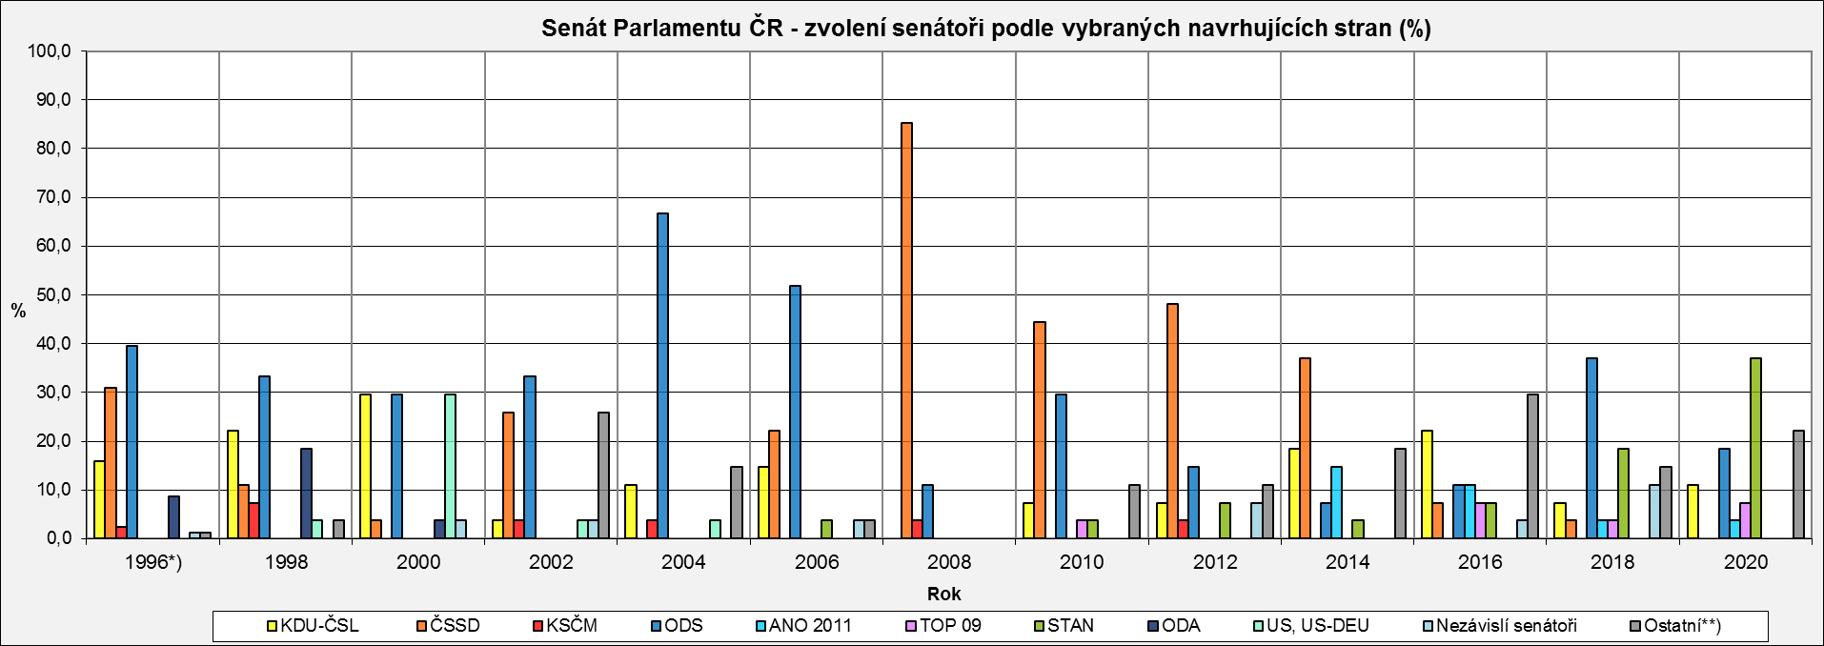
Senát Parlamentu ČR - zvolení senátoři podle vybraných navrhujících stran (%)
 | KDU-ČSL | ČSSD | KSČM | ODS | ANO 2011 | TOP 09 | STAN | ODA | US, US-DEU | Nezávislí senátoři | Ostatní**)
1996*) | 16.0 | 30.9 | 2.5 | 39.5 | 0.0 | 0.0 | 0.0 | 8.6 | 0.0 | 1.2 | 1.2
1998 | 22.2 | 11.1 | 7.4 | 33.3 | 0.0 | 0.0 | 0.0 | 18.5 | 3.7 | 0.0 | 3.7
2000 | 29.6 | 3.7 | 0.0 | 29.6 | 0.0 | 0.0 | 0.0 | 3.7 | 29.6 | 3.7 | 0.0
2002 | 3.7 | 25.9 | 3.7 | 33.3 | 0.0 | 0.0 | 0.0 | 0.0 | 3.7 | 3.7 | 25.9
2004 | 11.1 | 0.0 | 3.7 | 66.7 | 0.0 | 0.0 | 0.0 | 0.0 | 3.7 | 0.0 | 14.8
2006 | 14.8 | 22.2 | 0.0 | 51.9 | 0.0 | 0.0 | 3.7 | 0.0 | 0.0 | 3.7 | 3.7
2008 | 0.0 | 85.2 | 3.7 | 11.1 | 0.0 | 0.0 | 0.0 | 0.0 | 0.0 | 0.0 | 0.0
2010 | 7.4 | 44.4 | 0.0 | 29.6 | 0.0 | 3.7 | 3.7 | 0.0 | 0.0 | 0.0 | 11.1
2012 | 7.4 | 48.1 | 3.7 | 14.8 | 0.0 | 0.0 | 7.4 | 0.0 | 0.0 | 7.4 | 11.1
2014 | 18.5 | 37.0 | 0.0 | 7.4 | 14.8 | 0.0 | 3.7 | 0.0 | 0.0 | 0.0 | 18.5
2016 | 22.2 | 7.4 | 0.0 | 11.1 | 11.1 | 7.4 | 7.4 | 0.0 | 0.0 | 3.7 | 29.6
2018 | 7.4 | 3.7 | 0.0 | 37.0 | 3.7 | 3.7 | 18.5 | 0.0 | 0.0 | 11.1 | 14.8
2020 | 11.1 | 0.0 | 0.0 | 18.5 | 3.7 | 7.4 | 37.0 | 0.0 | 0.0 | 0.0 | 22.2

*) v roce 1996 se konaly volby ve všech senátních obvodech (81)
**) ostatní navrhující strany: | 1996 - Demokratická unie
 | 1998 - Demokratická unie
 | 2002 - NEZÁVISLÍ, Sdružení nezávislých, HNHRM, Cesta Změny, Liberální reformní strana
 | 2004 - Strana zelených, NEZÁVISLÍ, SNK Sdružení nezávislých, Evropští demokraté
 | 2006 - Strana pro otevřenou společnost
 | 2010 - Severočeši.cz, Nestraníci
 | 2012 - Strana zelených, Česká pirátská strana, Ostravak
 | 2014 - Strana zelených, Starostové pro Liberecký kraj, Strana soukromníků České republiky, Strana Práv Občanů ZEMANOVCI
 | 2016 - Severočeši.cz, Strana zelených, Nestraníci, Hnutí pro Prahu 11, Starostové pro Liberecký kraj, Občané patrioti, OBČANÉ SPOLU - NEZÁVISLÍ
 | 2018 - Česká pirátská strana, Ostravak, SENÁTOR 21, "Marek Hilšer do Senátu"
 | 2020 - Starostové pro Liberecký kraj, Svobodní, Česká pirátská strana, Hradecký demokratický klub, SENÁTOR 21

